【指定様式】事業計画書（その3）
【指定様式】事業計画書（その３）
本事業計画における会社全体の事業計画（数値計画）を記載してください。
記載数値：「省力化指数」「付加価値額」「労働生産性」「給与支給総額」「一人当たり給与支給総額」「投資回収期間」

 | 【１】省力化指数
 | 1.00
 | ※「（別紙１）省力化計算シート」より算出。
 | ※「（別紙２）省力化業務プロセス図」も作成し省力化指数の詳細を説明してください。
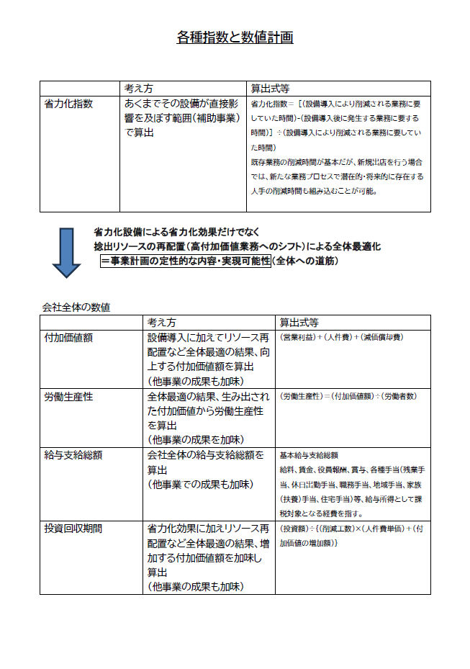
 | 【２】会社全体の事業計画（表）
以下の点をご確認の上、資料を作成してください。
●「会社全体の事業計画」については、申請システムを通して算出された事業計画の目標値を正しい数値として取り扱います。事業計画については申請システム「７－２．会社全体の事業計画」の表のキャプチャを以下のスペースに貼りつけたうえで提出してください。
●申請システムに入力する前に、自社の事業計画の数値を算出したい場合は、「【参考書式】事業計画目標値算出シート」をご利用ください。ただし、参考書式に入力した数値は、事業計画書の一部とはみなされず、採否に係る審査の中でも考慮されませんのでご注意ください。

 | 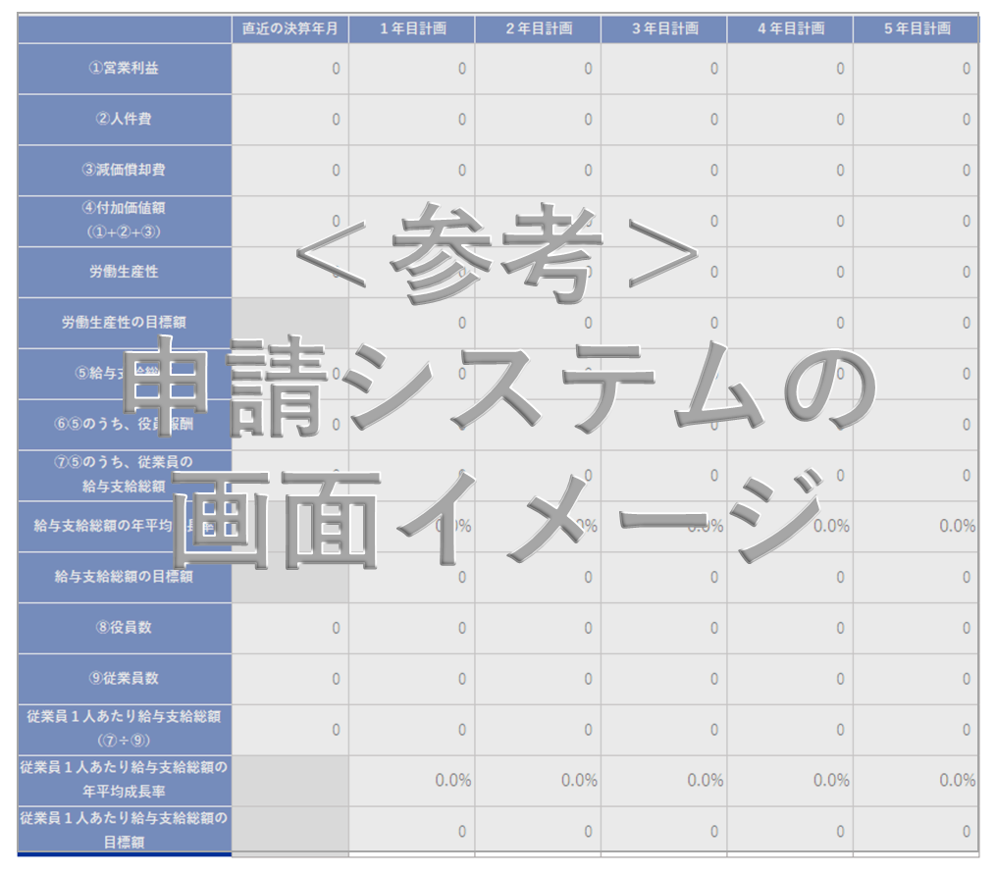

申請システム「７－２．会社全体の事業計画」の表の画像を貼りつけてください。

 | 【算定根拠】算定の根拠となる計算式等を記載ください。
 | ①付加価値額
 | 生産量が、設備導入直後に48ton/週から、50ton/週に増加。その後、2年目以降も顧客からの要望に沿って、毎年期末までに2ton/週増えていく。これに伴って当社全ての売上高が生産量比率に沿って増加する。1年目+25,849千円、2年目+206,794千円、3年目移行+155,095千円ずつ増加。 変動費がそれに伴って増加。変動比率は維持する。 人件費は、基準年度以降毎年5%ずつ増加。設備保守のための修繕費は、毎年20万円を計上。減価償却費は本設備を定額法にて処理し、毎年+4,000千円ずつ増加する。それ以外の減価償却費は横ばいを想定。

 | ②労働生産性
 | これまで作業者の手作業で行っていた、「尾切」と「魚体選別」を機械化・自動化できる設備を導入する。これにより、「尾切」では2名作業を1名作業に省人化、「魚体選別」では6名作業を3名作業に省人化できる。省人化によって生まれる4名は、機械化が難しい「骨取り」と「最終出荷」の工程に配置。これにより、労働者数を増やすことなく、増加する生産量に対応することができる人員配置が可能となる。

 | ③給与支給総額
 | 労働者数を増やすことなく、生産量増加に対応できることで、従業員一人当たりの付加価値が増加。直近年度では、6,796千円の従業員一人当たりの付加価値額が、基準年度では6,983千円、1年後では7,454千円、2年後7,810千円、3年後8,166千円、4年後8,522千円、5年後8,878千円と増加する。労働分配率を維持したまま、高い給与支給総額の増加に対応できることを計画している。

 | ④一人当たり給与支給総額
 | 労働者数を増やすことなく、生産量増加に対応でき、毎年5%の給与支給総額を増加していける。そのため、一人当たり給与支給総額も高い水準で増加させることが可能となる。

 | 【３】投資回収期間
 | 0.46 | 年
 | ※「（別紙３）投資回収期間計算シート」より算出。

（別紙１）省力化計算シート
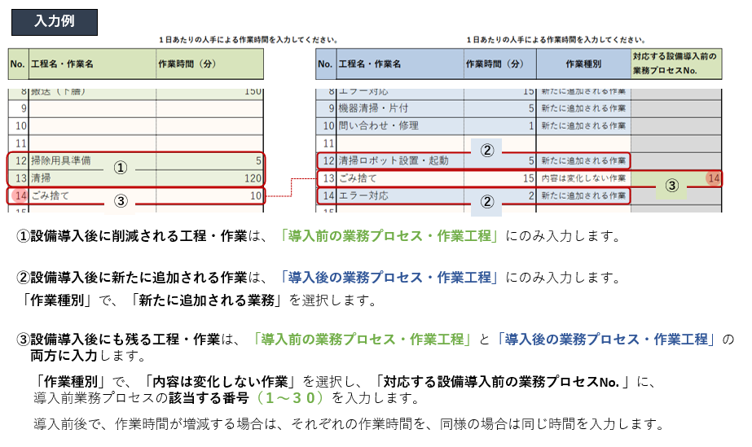
（別紙１）省力化計算シート

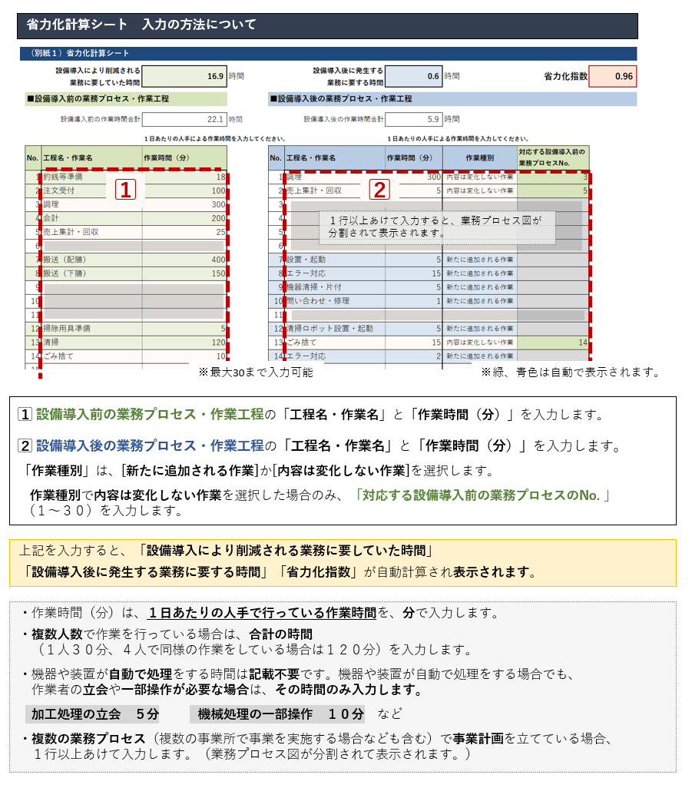
 | 設備導入により削減される 業務に要していた時間 | 48.0 | 時間 |  | 設備導入後に発生する 業務に要する時間 | 0.0 | 時間 | 省力化指数 | 1.00

■設備導入前の業務プロセス・作業工程 |  |  |  | ■設備導入後の業務プロセス・作業工程

 | 設備導入前の作業時間合計 | 64.0 | 時間 |  | 設備導入後の作業時間合計 | 16.0 | 時間

 |  | １日あたりの人手による作業時間を入力してください。 |  |  |  | １日あたりの人手による 作業時間を入力してください。
No. | 工程名・作業名 | 作業時間（分） |  | No. | 工程名・作業名 | 作業時間（分） | 作業種別 | 対応する設備導入前の 業務プロセスNo.
1 | 尻尾切り | 960 |  | 1 | 尻尾切り | 240 | 内容は変化しない作業 | 1
2 | 魚体選別 | 2880 |  | 2 | 魚体選別 | 720 | 内容は変化しない作業 | 2
3 |  |  |  | 3
4 |  |  |  | 4
5 |  |  |  | 5
6 |  |  |  | 6
7 |  |  |  | 7
8 |  |  |  | 8
9 |  |  |  | 9
10 |  |  |  | 10
11 |  |  |  | 11
12 |  |  |  | 12
13 |  |  |  | 13
14 |  |  |  | 14
15 |  |  |  | 15
16 |  |  |  | 16
17 |  |  |  | 17
18 |  |  |  | 18
19 |  |  |  | 19
20 |  |  |  | 20
21 |  |  |  | 21
22 |  |  |  | 22
23 |  |  |  | 23
24 |  |  |  | 24
25 |  |  |  | 25
26 |  |  |  | 26
27 |  |  |  | 27
28 |  |  |  | 28
29 |  |  |  | 29
30 |  |  |  | 30

（別紙２）省力化業務プロセス図
（別紙２）省力化業務プロセス図 ※（別紙1）で入れた業務プロセス・作業工程がフロー図として表示されます。
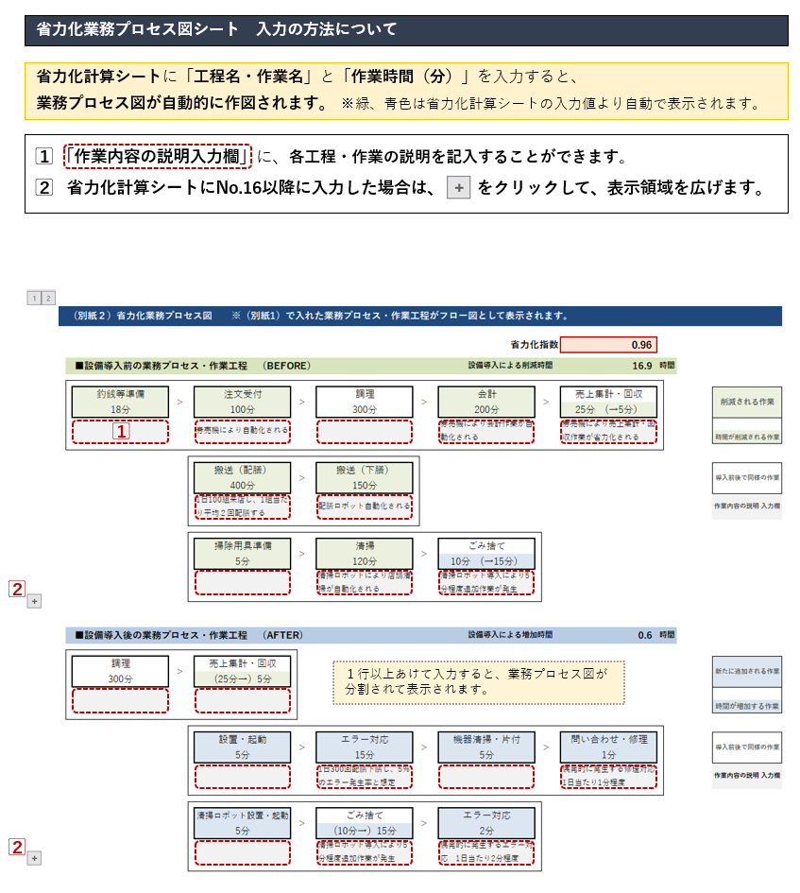
 |  |  |  |  |  |  | 省力化指数 |  | 1.00

 | ■設備導入前の業務プロセス・作業工程 （BEFORE） |  |  |  |  |  | 設備導入による削減時間 |  | 48.0 | 時間

 | 尻尾切り | > | 魚体選別 | > | 0 | > | 0 | > | 0 |  | > | 削減される作業
 | 960分 (→240分） |  | 2880分 (→720分）

 |  |  |  |  |  |  |  |  |  |  |  | 時間が削減される作業

 | 0 | > | 0 | > | 0 | > | 0 | > | 0 |  | > | 導入前後で同様の作業

 |  |  |  |  |  |  |  |  |  |  |  | 作業内容の説明 入力欄

 | 0 | > | 0 | > | 0 | > | 0 | > | 0 |  | >

 | ■設備導入後の業務プロセス・作業工程 （AFTER） |  |  |  |  |  | 設備導入による増加時間 |  | 0.0 | 時間

 | 尻尾切り | > | 魚体選別 | > | 0 | > | 0 | > | 0 |  | > | 新たに追加される作業
 | (960分→）240分 |  | (2880分→）720分

 |  |  |  |  |  |  |  |  |  |  |  | 時間が増加する作業

 | 0 | > | 0 | > | 0 | > | 0 | > | 0 |  | > | 導入前後で同様の作業

 |  |  |  |  |  |  |  |  |  |  |  | 作業内容の説明 入力欄

 | 0 | > | 0 | > | 0 | > | 0 | > | 0 |  | >

 | 0 | > | 0 | > | 0 | > | 0 | > | 0 |  | >

 | 0 | > | 0 | > | 0 | > | 0 | > | 0 |  | >

 | 0 | > | 0 | > | 0 | > | 0 | > | 0

（別紙３）投資回収期間計算シート
（別紙３）投資回収期間計算シート

投資回収期間 | 0.46 | 年

補助対象額以外の要素も含めた
投資総額を入力
当該事業の年間の稼働日数を入力
当該事業者（全体）に従事する者の時給平均額を入力
付加価値増加額
（事業計画期間最終年度の付加価値額ー基準年度の付加価値額）を入力
例）5年計画の場合、
（５年後の付加価値額－基準年度の付加価値額）
 | 投資総額（円） |  |  | 削減工数(時間) |  | 年間稼働日数（日） |  | 人件費単価（円/時） |  | 増加した付加価値額（円）
 | 39,900,000 | / | （ | 48.0 | × | 245 | × | 1,150 | ＋ | 73,454,786 | ）
 |  |  |  | ※ 省力化計算シートより

 | 【算定根拠】算定の根拠となる計算式等の説明があれば記載してください。
 | 【削減工数】：尻尾切り工程 ： 2名×480分/日 → 1名×240分/日（全自動化により魚体の取り回しが不要となるため） 魚体選別工程 ： 6名×480分/日 → 3名×240分/日（選別作業が自動化され、取り出しと収納容器への投入のみとなるため） 【年間稼働日数】：245日/年 【人件費単価】：「内臓除去＋魚体選別」工程の6名と「尻尾切り」工程の2名の平均給与÷（245日×8時間） 【増加した付加価値額】：基準年度（2023年度）の付加価値額 315,087,360円 5年目（2029年度）の付加価値額 353,070,832円

【参考書式】事業計画目標値算出シート（参考）
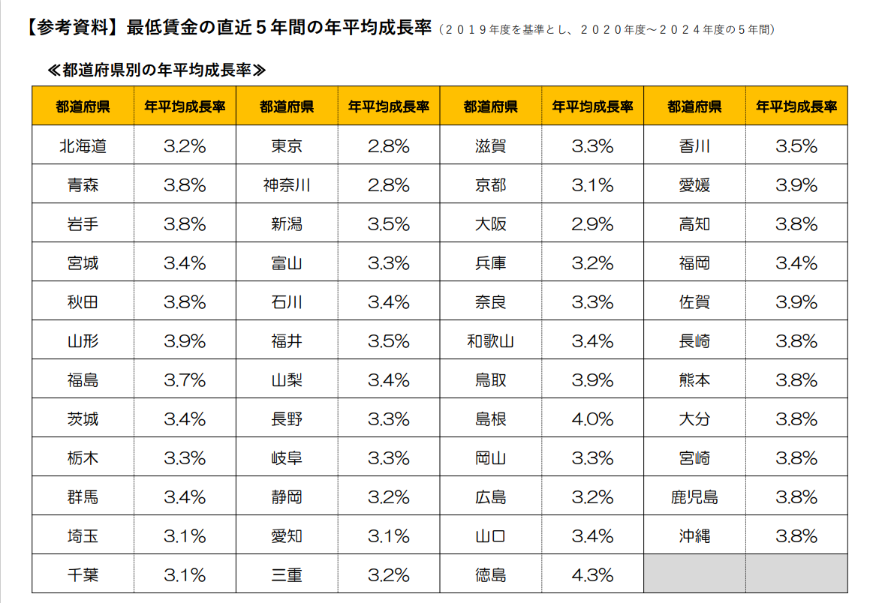
◆◆◆ 参考書式をご利用になる際のご注意点 ◆◆◆
・自動計算項目については、参考値となります。
・入力値(営業利益が大幅にマイナスの場合など)によっては、申請システムの計算値と異なる可能性があります。
・イメージがわかるよう入力値に数値をいれてありますが、上書きしてご活用ください。
・申請システムへの入力は、この表の一部（黄色のセル）を転記していただくことになりますが、本事業における売上・収益計画等
を立てるにあたっての参考にお使いください。（初めに直近決算書の実績数値を入れて、数値シミュレーションにもお使いください。）
・あくまでシステムに入力いただいた数値を正しいものとして審査します。（提出時には本シートもそのままお出しください。）
・労働生産性および給与支給総額の計画値が、目標額を上回っていることの確認、
および、事業実施都道府県における最低賃金の直近5年間の年平均成長率の要件を充たしていることの確認 等、
申請に係る要件の確認は、必ず申請システム上でご確認ください。

 |  |  | 申請システムへ転記する数字

 |  | 緑字 | 入力するとシミュレーションできます

 |  | 青字 | 成長率 |  | 紫字 | 計算式が不適当な場合適宜直接手入力してください

 |  | その他 | 自動計算 |  |  | （基準年の販管費に人件費増加分と新設備減価償却費を加味）
直近決算書の実績値を入力

【参考書式】事業計画目標値算出シート

 |  | 直近の決算年月 （基準年度） ２０２４年９月 |  | 1 | 2 | 3 | 4 | 5
 |  |  |  | 年目計画 | 年目計画 | 年目計画 | 年目計画 | 年目計画

補助事業実施期間
売上高 |  | ¥3,722,290,631 |  | ¥4,032,481,517 | ¥4,303,898,542 | ¥4,536,541,707 | ¥4,730,411,010 | ¥4,807,958,732
売上原価 |  | ¥3,551,996,445 |  | ¥3,847,422,299 | ¥4,095,924,200 | ¥4,310,872,877 | ¥4,492,293,570 | ¥4,572,096,753
売上総利益 |  | ¥170,294,186 |  | ¥185,059,218 | ¥207,974,342 | ¥225,668,830 | ¥238,117,440 | ¥235,861,979
販管費及び一般管理費（人件費・減価償却費も含む） |  | ¥133,040,506 |  | ¥144,802,060 | ¥159,778,442 | ¥172,012,393 | ¥184,858,041 | ¥198,345,972
① 営業利益 |  | ¥37,253,680 |  | ¥40,257,158 | ¥48,195,901 | ¥53,656,437 | ¥53,259,399 | ¥37,516,007
② 人件費 (販管費及び一般管理費のうち) （注１） |  | ¥257,050,265 |  | ¥269,902,778 | ¥282,976,632 | ¥296,704,179 | ¥311,118,104 | ¥326,252,724
③ 減価償却費 (販管費及び一般管理費のうち) |  | ¥20,783,415 |  | ¥21,448,415 | ¥24,773,415 | ¥24,773,415 | ¥24,773,415 | ¥24,773,415
（内訳）既存設備の減価償却費 |  | ¥20,783,415 |  | ¥20,783,415 | ¥20,783,415 | ¥20,783,415 | ¥20,783,415 | ¥20,783,415
本補助金で導入する設備の減価償却費 |  | ¥0 |  | ¥665,000 | ¥3,990,000 | ¥3,990,000 | ¥3,990,000 | ¥3,990,000
④付加価値額（①+②+③） |  | ¥315,087,360 |  | ¥331,608,351 | ¥355,945,948 | ¥375,134,031 | ¥389,150,918 | ¥388,542,146
付加価値額の年平均成長率（％） |  |  |  | 5.24 | 6.28 | 5.98 | 5.41 | 4.28
労働生産性(＝１人あたり付加価値額) |  | ¥5,527,848 |  | ¥5,817,690 | ¥6,244,666 | ¥6,581,299 | ¥6,827,209 | ¥6,816,529
労働生産性の目標値 （年平均成長率４％ずつ上げる場合） |  |  |  | ¥5,748,963 | ¥5,978,921 | ¥6,218,078 | ¥6,466,801 | ¥6,725,473
労働生産性の年平均成長率（％） |  |  |  | 5.24 | 6.28 | 5.98 | 5.41 | 4.28
⑤給与支給総額（⑥+⑦） (注２) |  | ¥221,931,081 |  | ¥233,027,635 | ¥244,679,017 | ¥256,912,968 | ¥269,758,616 | ¥283,246,547
⑥ ⑤のうち、役員報酬 |  | ¥55,200,000 |  | ¥57,960,000 | ¥60,858,000 | ¥63,900,900 | ¥67,095,945 | ¥70,450,742
⑦ ⑤のうち、従業員の給与支給総額 |  | ¥166,731,081 |  | ¥175,067,635 | ¥183,821,017 | ¥193,012,068 | ¥202,662,671 | ¥212,795,805
給与支給総額の年平均成長率（％）（※５） |  |  |  | 4.99 | 5.00 | 5.00 | 5.00 | 5.00
給与支給総額の目標額 | (※1)特例なし、加点なし：2% |  |  | ¥226,369,703 | ¥230,897,097 | ¥235,515,039 | ¥240,225,339 | ¥245,029,846
 | (※2)特例なし、加点あり：4% |  |  | ¥230,808,324 | ¥240,040,657 | ¥249,642,283 | ¥259,627,975 | ¥270,013,094
 | (※3)特例あり：6% |  |  | ¥235,246,946 | ¥249,361,763 | ¥264,323,468 | ¥280,182,876 | ¥296,993,849
⑧役員数（人） |  | 3人 |  | 3人 | 3人 | 3人 | 3人 | 3人
⑨従業員数（人） （注２） |  | 54人 |  | 54人 | 54人 | 54人 | 54人 | 54人
従業員１人あたり給与支給総額 | （⑦÷⑨）（※５） | ¥3,087,613 |  | ¥3,241,993 | ¥3,404,093 | ¥3,574,298 | ¥3,753,012 | ¥3,940,663
従業員１人あたり給与支給総額の年平均成長率（％） （※４）（※５） |  |  |  | 4.99 | 4.99 | 4.99 | 4.99 | 4.99

（注１）人件費は、給与支給総額に加えて福利厚生費、法定福利費、退職金を含みます。
・売上原価に含まれる労務費（福利厚生費、退職金等を含んだもの。）
・一般管理費に含まれる役員給与、従業員給与、賞与及び賞与引当金繰入れ、福利厚生 費、退職金及び退職給与引当金繰入れ
・派遣労働者、短時間労働者の給与を外注費で処理した場合のその費用

（注２）給与支給総額の「従業員（常勤）」には、パート、アルバイト、契約社員、非正規社員、出向者等も含まれます。従業員数も同じです。
アルバイトのうち次の人は含まれません。
日々雇い入れられる者、2か月以内の期間を定めて使用される者、季節的業務に4か月以内の期間を定めて使用される者、試みの使用期間中の者

（※１）【大幅賃上げに係る補助上限額引上の特例】を希望しない かつ 【賃上げ加点】の誓約をしない 場合
（※２）【大幅賃上げに係る補助上限額引上の特例】を希望しない かつ 【賃上げ加点】の誓約をする 場合
（※３）【大幅賃上げに係る補助上限額引上の特例】を希望する 場合

（※４）１人当たり給与支給総額の年平均成長率は、事業実施都道府県における最低賃金の直近５年間（２０１９年度を基準とし、２０２０年度～２０２４年度の５年間）
の年平均成長率以上の事業計画の策定（目標値の設定）と目標値を超える事業に取り組む必要があります。
補助事業の実施場所が複数都道府県にまたがる場合は、主たる事業所が所在する都道府県の年平均成長率を基準にしてください。
同一人の考え方は、事業終了後の効果判定でのみ使用しますので、計画時点での人数や給与額では考慮しないでかまいません。
実態にあった計画を作成してください。

（※５）３～５年の事業計画上の目標値となり、これを超える事業に取り組む必要があります。
（１人当たり給与支給総額及び給与支給総額は、少なくともいずれか一方の目標値を達成する必要があります。）

（※４参考）１人当たり旧支給総額の年平均成長率の基準値

【参考書式】達成すべき目標値の算出ツール（参考）
(参考)

A：達成したい増加率を入力
入力したAと同率の年平均成長率を維持するために必要な基準年に対する増加率
 | 基準年 | 1 | 2 | 3 | 4 | 5

年平均成長率を達成するために必要な金額「労働生産性（１人当たり付加価値額）」または「給与支給総額」または「一人当たり給与支給額」
 | 基準年 | １年目 | ２年目 | ３年目 | ４年目 | ５年目
増加率 |  | 2.00% | 4.040% | 6.121% | 8.243% | 10.408%
目標値 | ¥4,500,000 | ¥4,590,000 | ¥4,681,800 | ¥4,775,436 | ¥4,870,945 | ¥4,968,364
年平均成長率 |  | 2.00% | 2.00% | 2.00% | 2.00% | 2.00%
基準年の「労働生産性（１人当たり付加価値額）」または「給与支給総額」または「１人当たり給与支給額」を入力

